Blad1
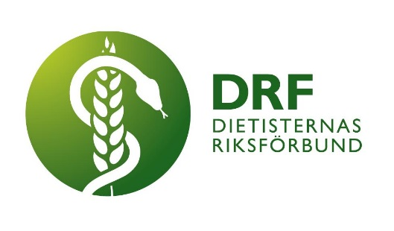
Annonsering i DRFs nyhetsbrev

Företagsnamn | Antal utskick (välj i rullgardeinen nedan) | 1 st á 4000 kr
 |  | 3 st á 10 000 kr
Organisatiosnummer | Referens-/PO-nummer

Kontaktperson namn | Kontaktperson telefonnummer

Mailadress kontaktperson | Fakturaadress

Vid annonsering behöver DRF en banner och en länk. Bannern kommer att vara klickbar och länka till önskvärt material. Bannern ska vara 192 px bred, med valfri höjd. Spara ner denna blankett, fyll i uppfigerna och skicka den, tillsammans med bifogad banner och länk till ekonomi@drf.nu.
Dessa uppgifter sparas elektroniskt på DRFs molntjänst Google Drive till och med att annonsen/annonnserna är publicerade och fakturan betald. Efter det raderas dem från molntjänsten. De sparas i utskrivet format hos DRFs ekonom i minst 7 hela räkenskapsår, i enlighet med bokföringslagen.
www.drf.nu

